1.推播規則
一、功能名稱
推播功能和推播設定功能

二、功能説明
告知玩家固定時間的活動和倒計時類的活動信息
玩家自行選擇要開啓的推播
綜合展示每一個活動的開放時間
告知玩家前往設定介面開啓權限
是
是否重新啓動游戲？
是
三、功能流程圖

顯示on

否
切換為on
顯示off
否
不推播
顯示off
否
是否為首次進入游戲？
詢問是否允許授權
是否已獲得授權？
開啓游戲
是
是
進入游戲
獲得7天推播
主介面
點擊“設定”ICON
推播功能
是
顯示on

否
否
是否已獲得授權？
是
推播設定介面（所有欄位默認為on）
不推播
進入游戲
點擊“活動”選項
點擊“推播設定”ICON

否

四、主要功能大綱
推播開關入口
推播消息分類
推播規則
推播設定入口

五、功能主要内容
1.詢問是否允許通知介面

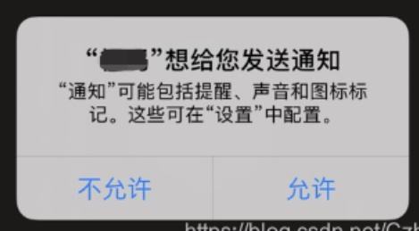
1.1
 | 1.1 玩家首次啓動游戲會出現該介面

2.推播開關入口

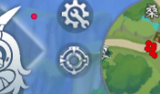
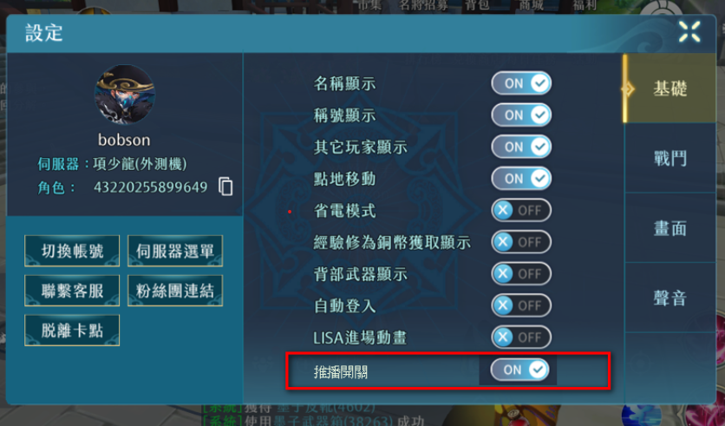
 |  |  | 2.1 在1-1.處選擇允許，此處默認為“on”，反之為“off” 2.2 由“off”轉變爲“on”會出現介面告知玩家需要自行前往設備的設定介面開啓權限；由“on”轉變爲“off”沒有額外步驟 2.3當玩家如2.2步驟打開設備權限並重新啓動游戲后，該處顯示on；當玩家只打開設備權限並沒有重新啓動游戲，仍然顯示off。 2.4只要有打開設備權限，無論是否重新啓動游戲，即可正常收到推播。 2.5打開設備權限並重新啓動游戲后，中央飄字告知玩家可以正常接收推播

 |  |  |  |  | 備注：字串内容修改，增加了提醒玩家需要重新啓動游戲的文字

2.1

2.2

尚未開啓設備的推播權限，請前往“設定”開啓后，重新啓動游戲即可收到推播咯~

2.3

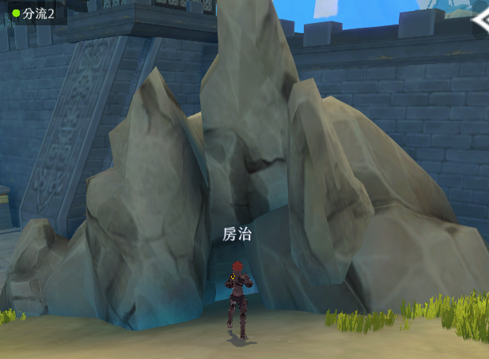

2.5
推播功能已開啓！

3.推播消息分類

3.1推播訊息依功能不同分兩種推播方式 3.1.1「全玩家固定時間」通知的推播訊息： 各功能接推播串表，讀取串表流水號後，固定時間推送的訊息 如：時空領主、時空戰場、時空裂縫、幫會宴會等等 3.1.2「非全玩家固定時間」通知的推播訊息： 基於功能玩法，每個玩家被通知的時間不一樣，需要由各功能自己寫 該類型不透過推播串表推送訊息 如：LISA信物、派遣等等 目前推播項目： \\share\專案共用區\尋秦記\1.企劃\2.企劃案統整處\4.社群活動組\3.統計區\推播項目統計 後續新增項目申請處： \\share\專案共用區\尋秦記\1.企劃\96.申請區

4.推播規則

例1

登陸游戲
不登陸游戲
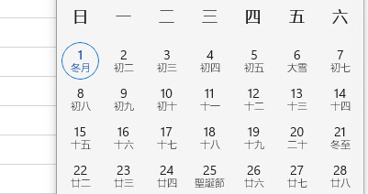
 |  | 4.1 玩家每次登陸游戲，或者在綫上超過00：00，就會獲得新的，7天推播，7天這個時長用Constants表控制 4.2只需以00：00區分天即可 例1：玩家周日登陸游戲，獲得7天推播，直到周六，周一開始一直不曾登陸游戲，在周六獲得推播后不再推播 例2：玩家周日登陸游戲，獲得7天推播，直到周六，但是隔天（周一）又登陸了，昨天獲得的推播就不計入7天時長，而是獲得從周一開始往後算7天的推播

推播時長

例2
登陸游戲
登陸游戲
不登陸游戲

推播時長

5.推播設定入口
 |  |  | 5.1pc端隱藏該icon |  |  | 5.2不允許推播的玩家點擊“推播設定”會出現介面告知玩家需要自行前往設備的設定介面開啓權限
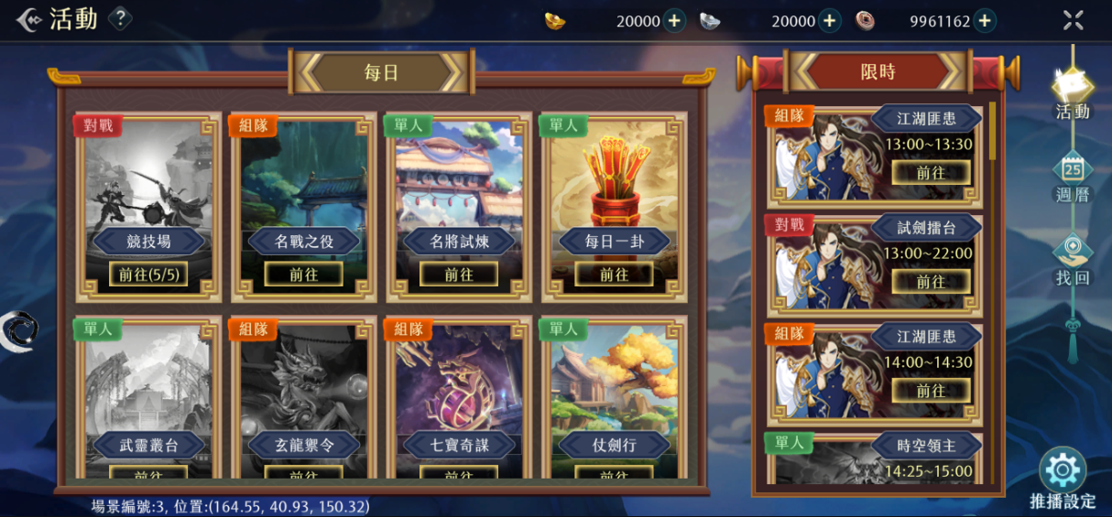
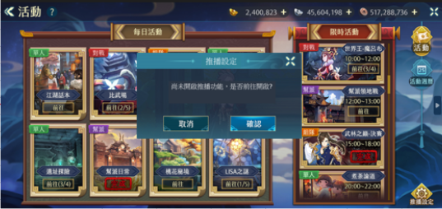

5.2

尚未開啓推播，請問是否開啓？
尚未開啓設備的推播權限，請前往“設定”開啓~

玩家在1.1處選擇不允許通知

5.1

玩家在1.1處選擇允許通知
6.推播設定介面

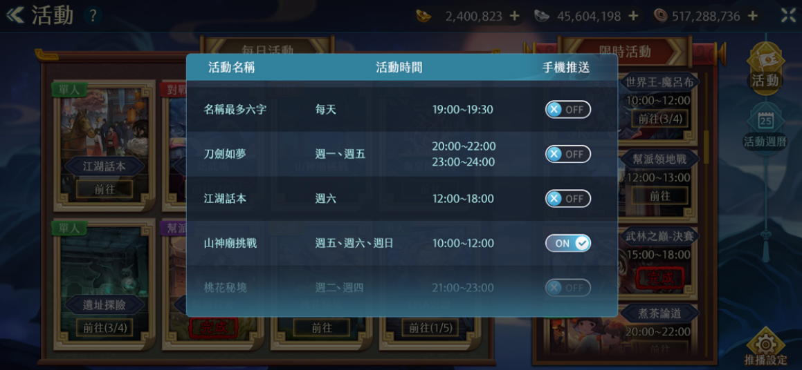
6.2
 |  |  |  | 6.1 在1.1處選擇允許，此處默認為“on” 6.2 關閉介面按鈕
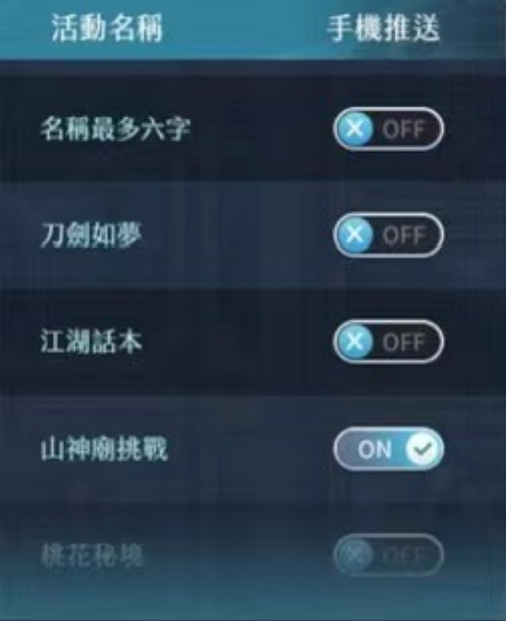

6.1

